界面&功能
界面相关 |  |  |  |  | 功能规则

 | 功能入口
 | 主界面点击【三花聚顶】图标按钮打开界面

 | 主界面【当前为示例】
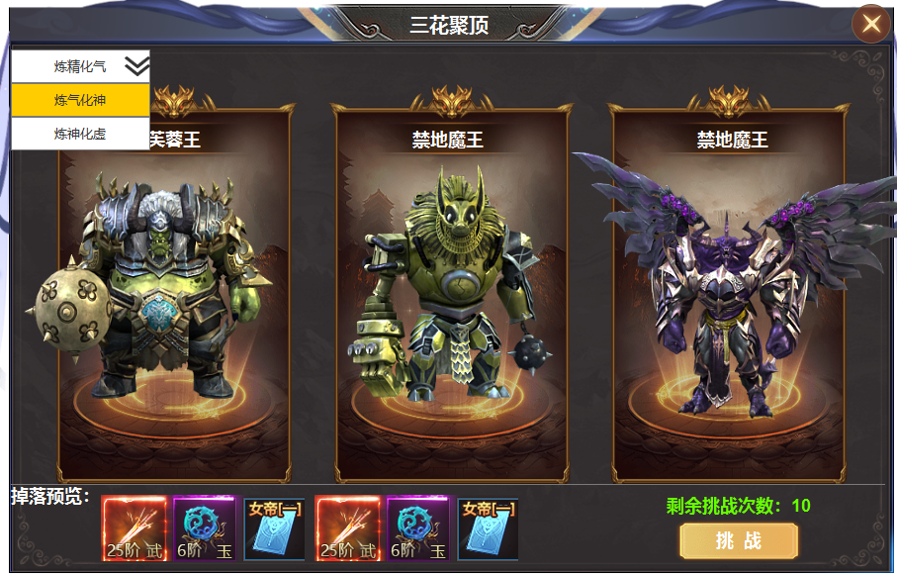
1

2
 |  | 1 | 标题 |  | 1 | 副本界面
 |  | 2 | 怪物预览 |  |  | ▶ | 显示标题名称，副本界面由主界面点击功能图标打开。
 |  |  | ▶ | 显示怪物模型，背景框，名称。 | 2 | 首领预览
 |  | 3 | 奖励预览 |  |  | ▶ | 显示首领名称，首领模型，
5
 |  |  | ▶ | 显示道具icon,道具底框 | 3 | 奖励预览
 |  | 4 | 按钮 |  |  | ▶ | 显示怪物掉落预览。左侧对齐
 |  | 5 | 副本列表 |  | 4 | 挑战按钮
 |  |  | ▶ | 框体及下拉箭头 |  | ▶ | 点击可进入副本挑战，次数不足时弹出提示：今日次数已用完
 |  |  |  |  |  | ▶ | 副本为单人副本，进入即计算次数，副本有停留时间，在此期间可任意打首领。手动退出副本
 |  |  |  |  | 5 | 副本选择
 |  |  |  |  |  | ▶ | 副本共有三层，点击右侧的箭头可展开列表，选中后自动收起列表。
 |  |  |  |  |  | ▶ | 首次进入时，默认选中上一次退出时的选择，选择后右侧展开当前层数的首领详情。
 |  |  |  |  |  | ▶ | 三层副本根据人物境界对应开放，当选中高于自身境界的副本时【4】按钮点击弹出：当前境界不满足。

3
4

表格结构
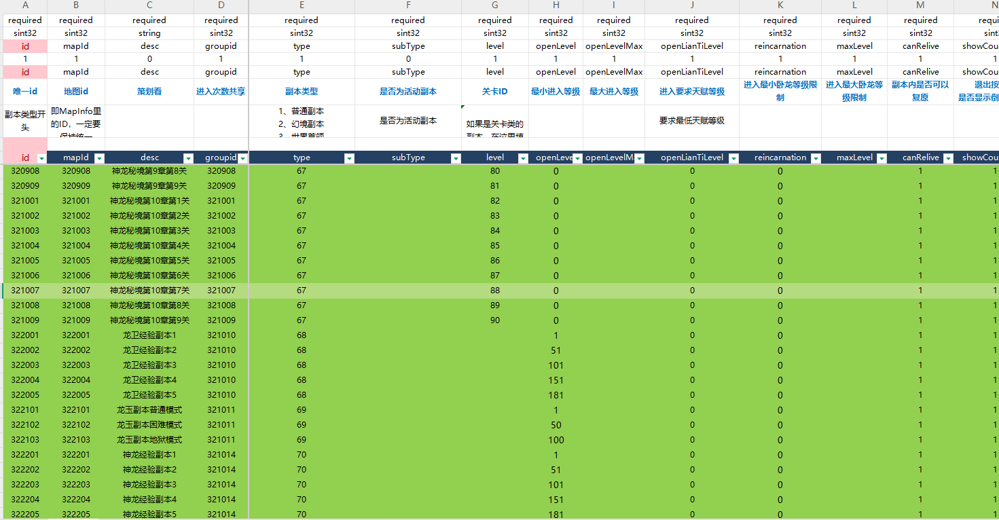
表结构设计

 | instance

参考图
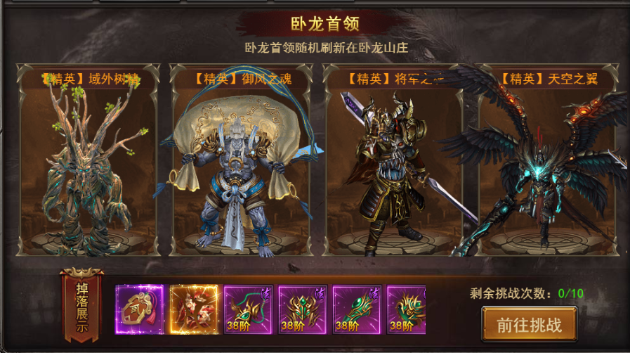
参考图

 | 其他游戏参考

